关系图
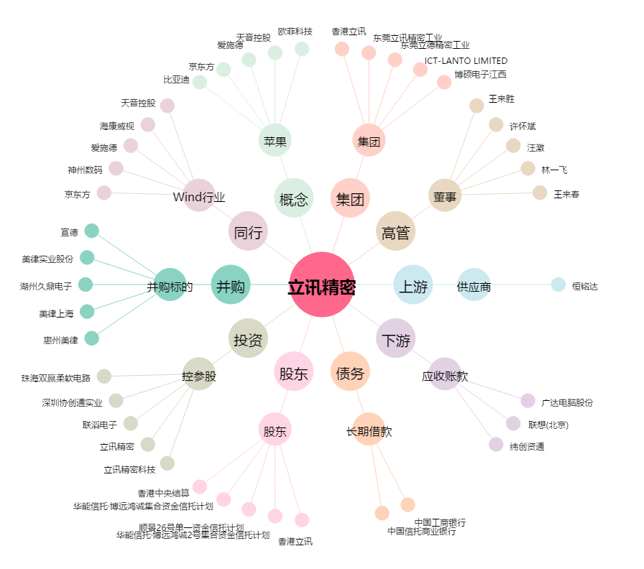
立讯精密[002475.SZ] - 关系概览图

